Ex1
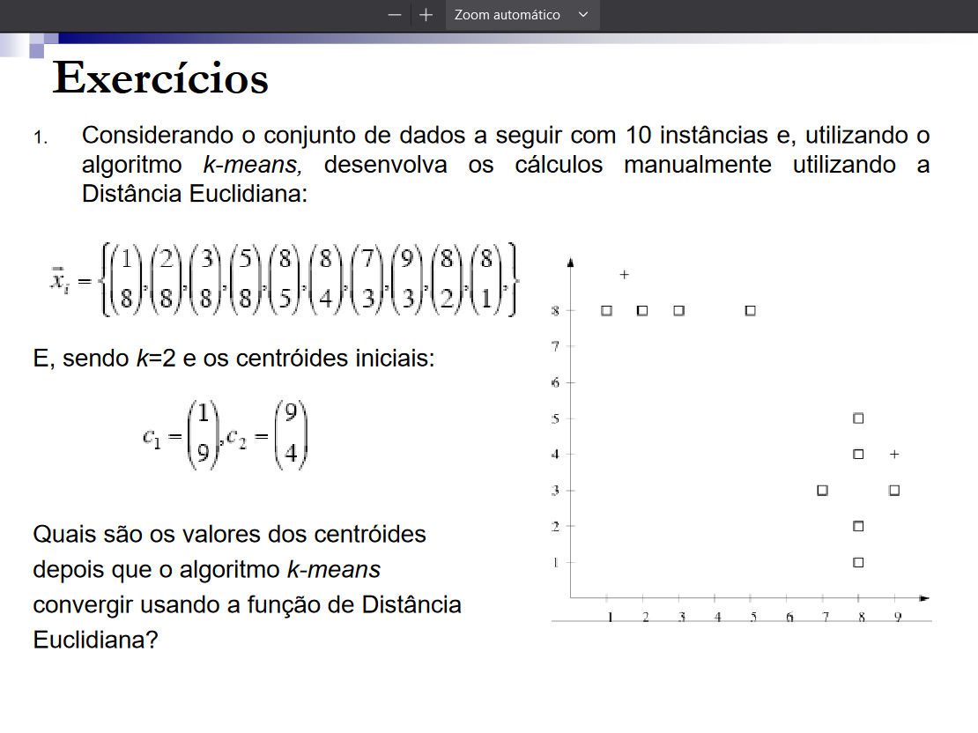
Variável | x1 | x2
A | 1 | 8
B | 2 | 8
C | 3 | 8
D | 5 | 8
E | 8 | 5
F | 8 | 4
G | 7 | 3
H | 9 | 3
I | 8 | 2
J | 8 | 1

Cluster | Coordenada centro x1 | Coordenada centro x2
A-E | 3 | 8
F-J | 8 | 3

Calcula-se a similaridade
(A, (AE)) | 4 |  | (A, (FJ)) | 74
(B,(AE)) | 1 |  | (B,(FJ)) | 61
(C,(AE)) | 0 |  | (C,(FJ)) | 50
(D,(AE)) | 4 |  | (D,(FJ)) | 34
(E,(AE)) | 34 |  | (E,(FJ)) | 4
(F,(AE)) | 41 |  | (F,(FJ)) | 1
(G,(AE)) | 41 |  | (G,(FJ)) | 1
(H,(AE)) | 61 |  | (H,(FJ)) | 1
(I,(AE)) | 61 |  | (I,(FJ)) | 1
(J,(AE)) | 74 |  | (J,(FJ)) | 4

Deslocar o E para o segundo cluster
Cluster | Coordenada centro x1 | Coordenada centro x2
A-D | 2.5 | 8
E-J | 8 | 3

Calcula-se a similaridade
(A, (AD)) | 2.25 |  | (A, (EJ)) | 74
(B,(AD)) | 0.25 |  | (B,(EJ)) | 61
(C,(AD)) | 0.25 |  | (C,(EJ)) | 50
(D,(AD)) | 6.25 |  | (D,(EJ)) | 34
(E,(AD)) | 39.25 |  | (E,(EJ)) | 4
(F,(AD)) | 46.25 |  | (F,(EJ)) | 1
(G,(AD)) | 45.25 |  | (G,(EJ)) | 1
(H,(AD)) | 67.25 |  | (H,(EJ)) | 1
(I,(AD)) | 66.25 |  | (I,(EJ)) | 1
(J,(AD)) | 79.25 |  | (J,(EJ)) | 4

Como agora os valores convergem, os centróides devem ser c1(2,5 , 8) e c2(8, 3)

